Sheet1 (2)
 | 车型 Model | 图片 Picture | 出厂价格（未含电池） (CNY) |  | 电机类型 Motor types | 电机功率 Motor power | 齿轮类型 gear types | 控制器类型 Controller types |  | 限速 Speed | 电机质保期 Motor warranty
1 | XP |  | ￥4,900.00 |  | 中置扁线 mid-flat wire | 3000W-4000w | 减速齿轮 reduction gear | 24管(tube) | 母线100A相线330A busbar current 100A phase line current 330A | 80KM | 2年或7万公里 2years or 70000km
 |  |  | ￥5,500.00 |  | 中置扁线 mid-flat wire | 5000W-7000w | 减速齿轮 reduction gear | 30-36管 (tube) | 母线130A相线420A busbar current 130A phase line current 420A | 110KM | 2年或7万公里 2years or 70000km
2 | BOX |  | ￥4,900.00 |  | 中置扁线 mid-flat wire | 3000W-4000w | 减速齿轮 reduction gear | 24管(tube) | 母线100A相线330A busbar current 100A phase line current 330A | 80KM | 2年或7万公里 2years or 70000km
 |  |  | ￥5,500.00 |  | 中置扁线 mid-flat wire | 5000W-7000w | 减速齿轮 reduction gear | 30-36管 (tube) | 母线130A相线420A busbar current 130A phase line current 420A | 110KM | 2年或7万公里 2years or 70000km
3 | 金 CG | 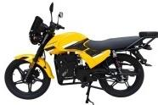 | ￥4,900.00 |  | 中置扁线 mid-flat wire | 3000W-4000w | 减速齿轮 reduction gear | 24管(tube) | 母线100A相线330A busbar current 100A phase line current 330A | 80KM | 2年或7万公里 2years or 70000km
 |  |  | ￥5,500.00 |  | 中置扁线 mid-flat wire | 5000W-7000w | 减速齿轮 reduction gear | 30-36管 (tube) | 母线130A相线420A busbar current 130A phase line current 420A | 110KM | 2年或7万公里 2years or 70000km
 |  | 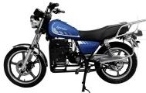 | 3970 (特价直驱款) special price direct drive |  | 中置圆线 mid-round wire | 4000w | 直驱 direct drive | 24管(tube) | 母线120A相线400A busbar current 120A phase line current 400A | 80KM | 2年或3万公里 2years or 30000km
 |  |  |  | 特价款配置：充电器8A盲充；安德森80A/乔合里80A插头；无电池外仓，改锁扣；油箱改储物。 special offer configuration :Charger 8A blind charge;Anderson 80A/Joe&Riley 80A plug:No outer battery compartment changed to latch
 |  | 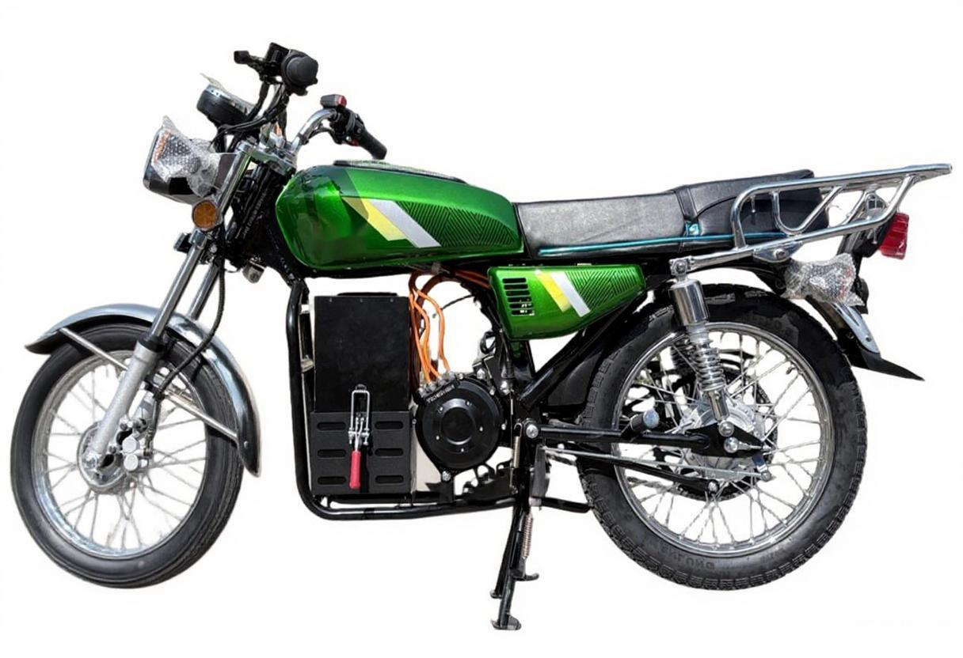 | 3570 (特价直驱款) special price direct drive | $466 | 中置圆线 mid-round wire | 4000W | 直驱 direct drive | 24管(tube) | 母线120A相线400A busbar current 120A phase line current 400A | 80KM | 2年或3万公里 2years or 30000km
 |  |  |  | 特价款配置：充电器8A盲充；安德森80A/乔合里80A插头；无电池外仓，改锁扣；传统油箱。 special offer configuation:Charger 8A blind charge:Anderson 80A/Joe&Riley 80A plug:No outer battery compartment changed to latch
6 | M6 | 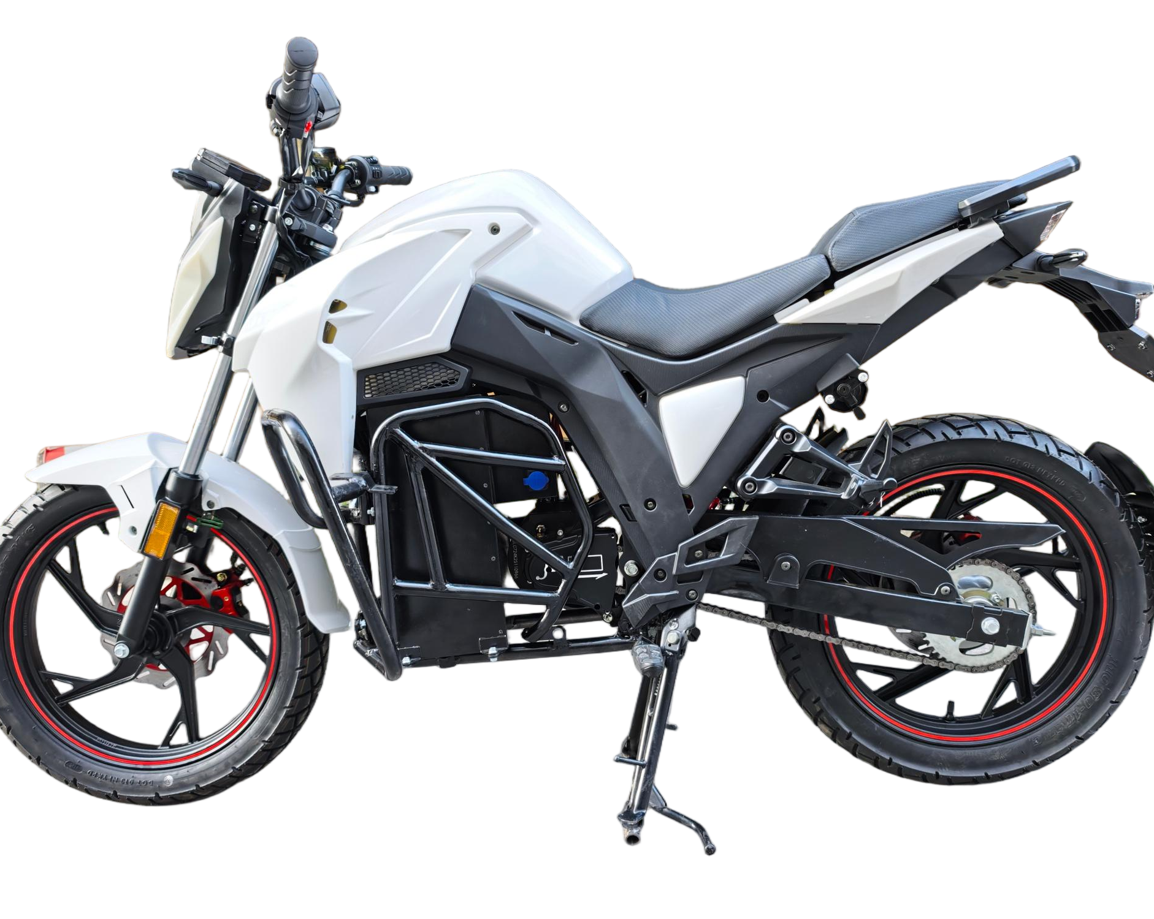 | ￥5,500.00 |  | 中置扁线 mid-flat wire | 3000W-4000w | 减速齿轮 reduction gear | 24管(tube) | 母线100A相线330A busbar current 100A phase line current 330A | 80KM | 2年或7万公里 2years or 70000km
 |  |  | ￥5,500.00 |  | 中置扁线 mid-flat wire | 5000W-7000w | 减速齿轮 reduction gear | 30-36管 (tube) | 母线130A相线420A busbar current 130A phase line current 420A | 110KM | 2年或7万公里 2years or 70000km
7 | M8 | 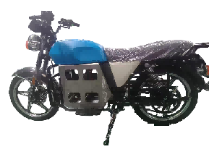 | 4500 (特价直驱款) special price direct drive |  | 中置圆线 mid-round wire | 3000W-4000w | 减速齿轮 reduction gear | 24管(tube) | 母线100A相线330A busbar current 100A phase line current 330A | 80KM | 2年或7万公里 2years or 70000km
 |  |  | ￥4,900.00 |  | 中置扁线 mid-flat wire | 3000W-4000w | 减速齿轮 reduction gear | 24管(tube) | 母线100A相线330A busbar current 100A phase line current 330A | 80KM | 2年或7万公里 2years or 70000km
备注 Remarks |  | (a)加价项： 1.智能中控+181元（FOB 26.5美元） 2.GPS年费(非洲待定); 3.头盔+马甲+40元（FOB 5.8美元） 4.SKD/CKD包装+加100元（FOB 14.5美元） 5.CAN协议/灌胶充电器：(10A)+220元（FOB 32 美元），(18A)+308元（FOB 45 美元）(18A井网型，可接入系统)+400元（FOB 58 美元） 6.左右护杠+120元（FOB 17.5美元） 7.防抢手机固定支架+30元（FOB4.5美元） 8.防抢盗USB盒（USB+TypeC接口）+30元（FOB 4.5美元） (b)电池质保：2年700次循环 (c)40尺高柜：箱式CKD数量135台；铁架SKD数量105台；全散数量160台。
.
 |  | (a) Price Markup Items: Smart Central Control: +181 RMB (FOB USD 26.5 ) GPS Annual Fee: (To be confirmed for Africa) Helmet + Vest: +40 RMB (FOB USD 5.8) SKD/CKD Packaging: +100 RMB (FOB USD 14.5) CAN Protocol / Potted Glue Charger: (10A): +220 RMB (FOB USD 32 ) (18A): +308 RMB (FOB USD 45 ) (18A Grid-Connected Type, system accessible): +400 RMB (FOB USD 58) Left & Right Protection Bars: +120 RMB (FOB USD 17.5) Anti-Snatch Mobile Phone Holder: +30RMB (FOB USD 4.5) Anti-Theft USB Box (USB + Type-C Interfaces):+30RMB(FOB USD 4.5) (b) Battery Warranty: 2 years or 700 charge cycles (c) 40'HQ Container Loading Quantity: CKD (Boxed): 135 units SKD (Iron Rack): 105 units CKD (Complete Knock-Down): 160 units
电池价格 |  | 按具体配配来配；其中76.8V 54AH价格为：3600元；
充电器 |  | IP67；10A，260元。 | 72V18A充电器：480元

